Tinker
Go to tinker
 | php artisan tinker

Create 10 user
 | factory(App\User::class, 10)->create();
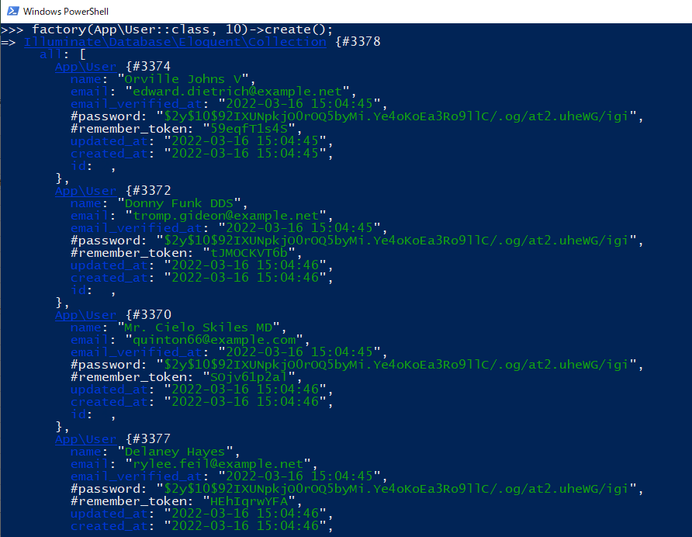

Check Database data created
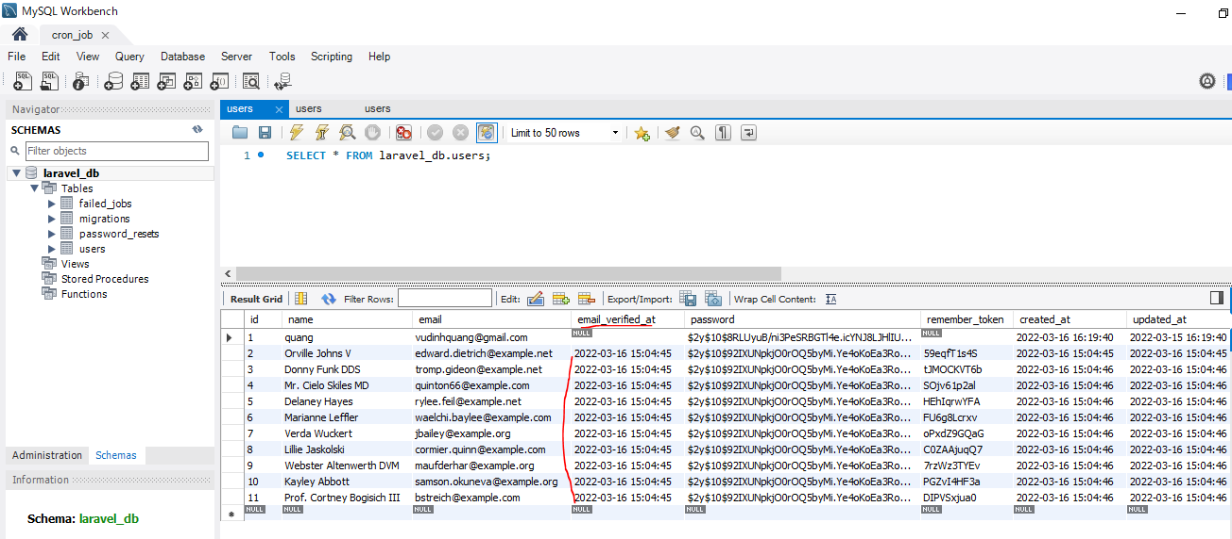

Giá trị của trường email_verified_at có giá trị bởi vì trong UserFactory có email_verified_at
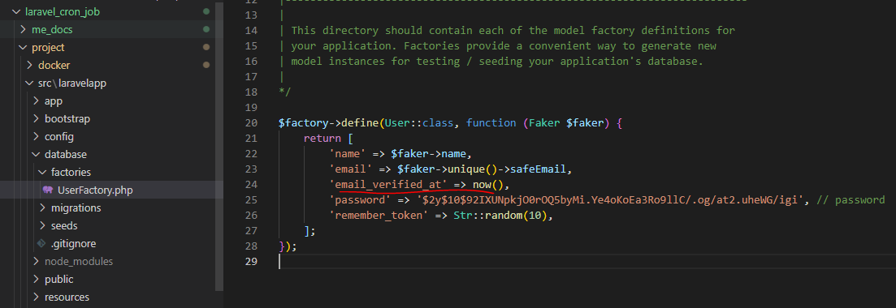

Thoát khỏi tinker
 | tinker: exit;
 | hoặc exit;

Thiết lập giá trị của timezone là timezone của nhật

Sau khi thiết lập timezone cho App thì phải xóa cache
 | php artisan cache:clear

 | php artisan view:clear

 | php artisan config:clear

Vào lại tinker để tạo data
 | php artisan tinker

Create 10 user
 | factory(App\User::class, 10)->create();
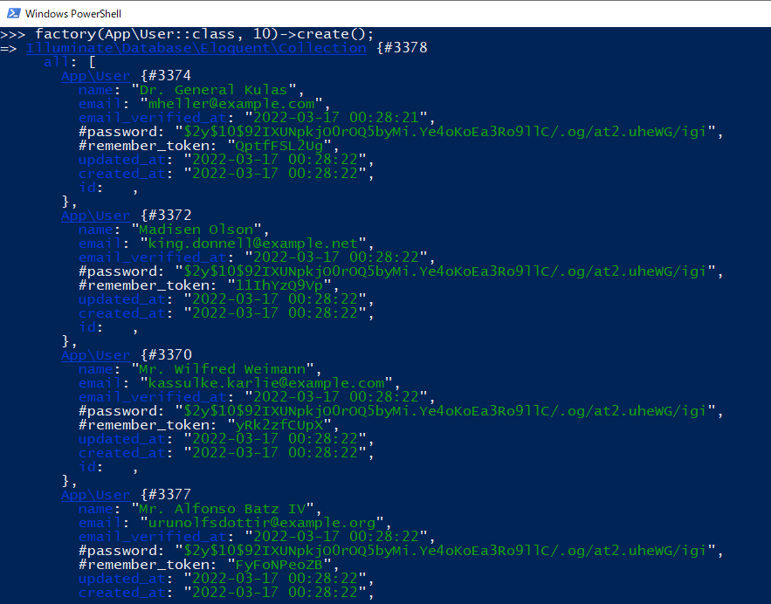

Check Database data đã được tạo đúng với timezone của Nhật
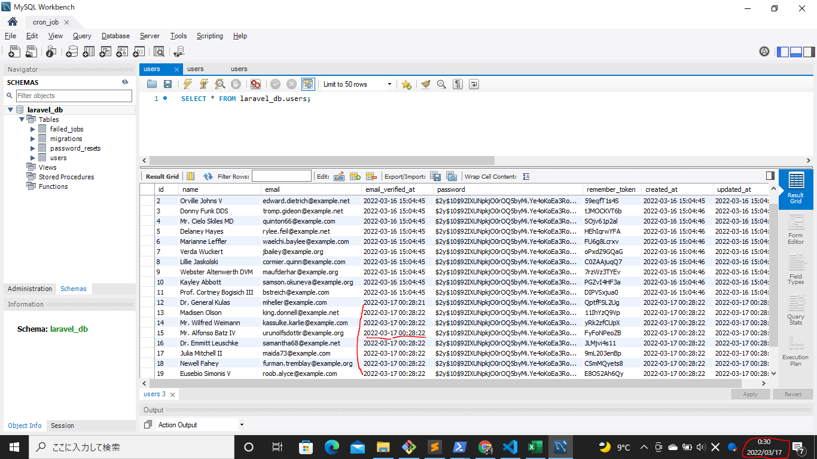

Thoát khỏi tinker
 | tinker: exit;
 | hoặc exit;

Setting DeleteInactiveUsers
Kernel.php
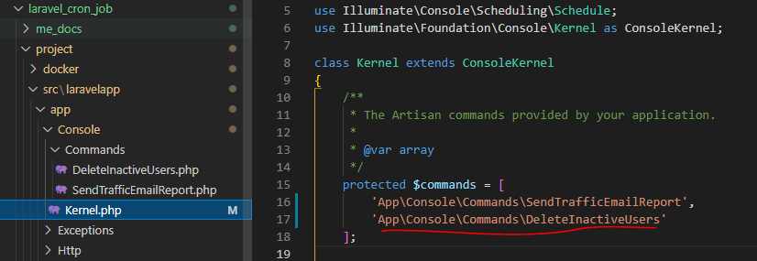

DeleteInactiveUsers.php

Set some email_verified_at to NULL
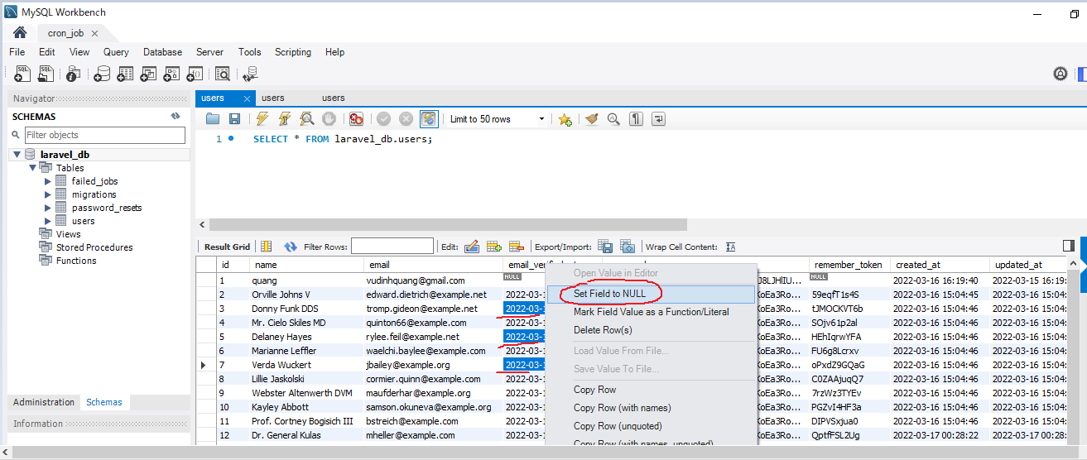

 | email_verified_at NULL where id=1, 3, 5, 7

check signature
 | DeleteInactiveUsers.php

Run command
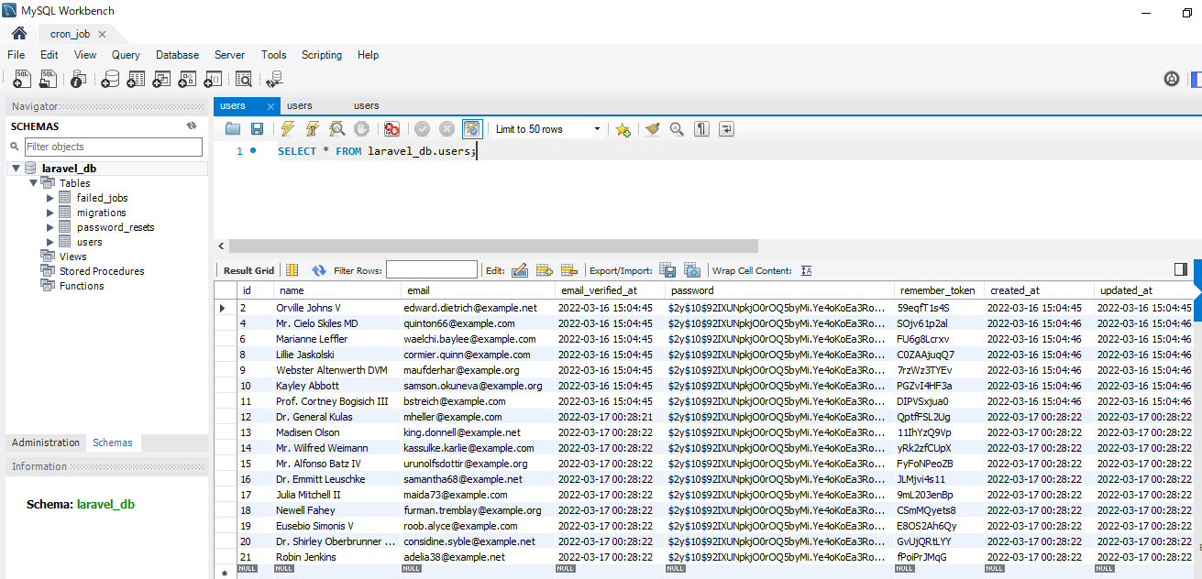
Run command
 | php artisan inactive:users

Check email_verified_at NULL where id=1, 3, 5, 7 deleted

